Sheet
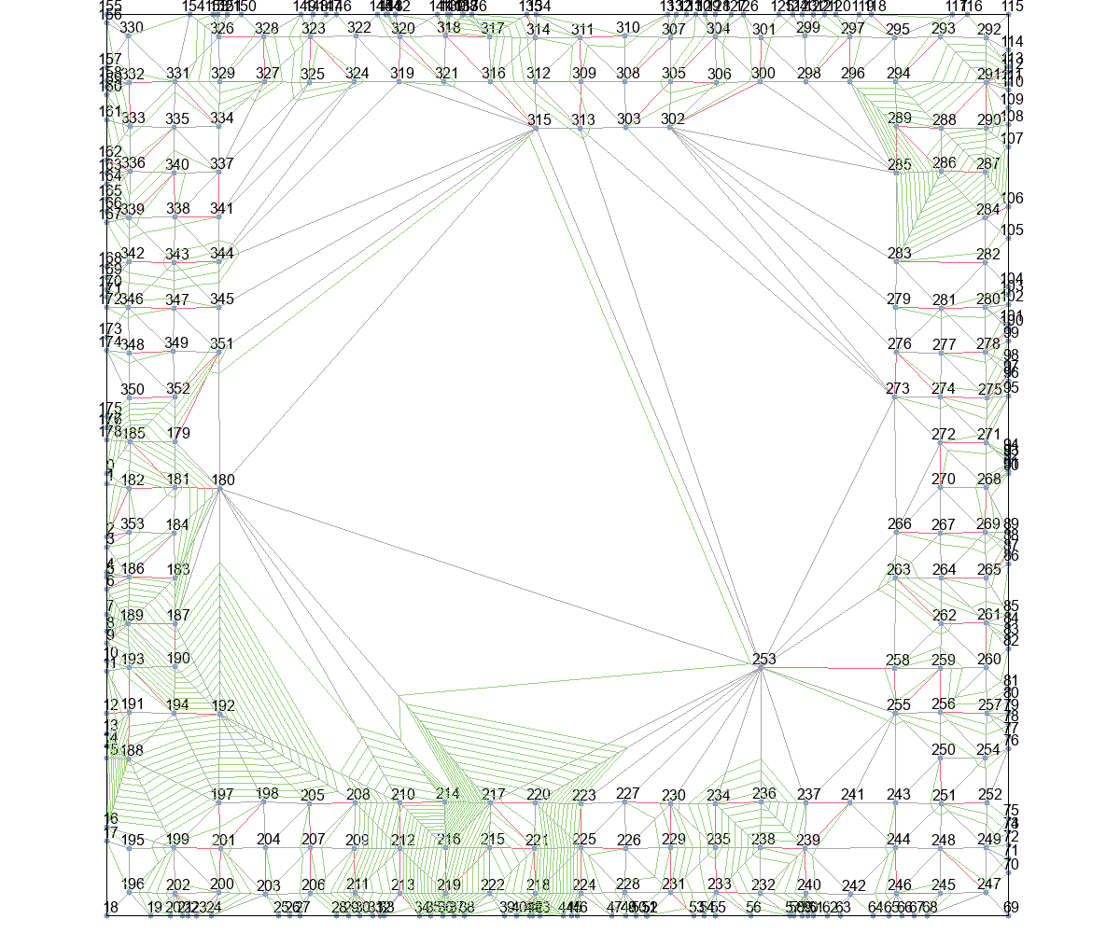
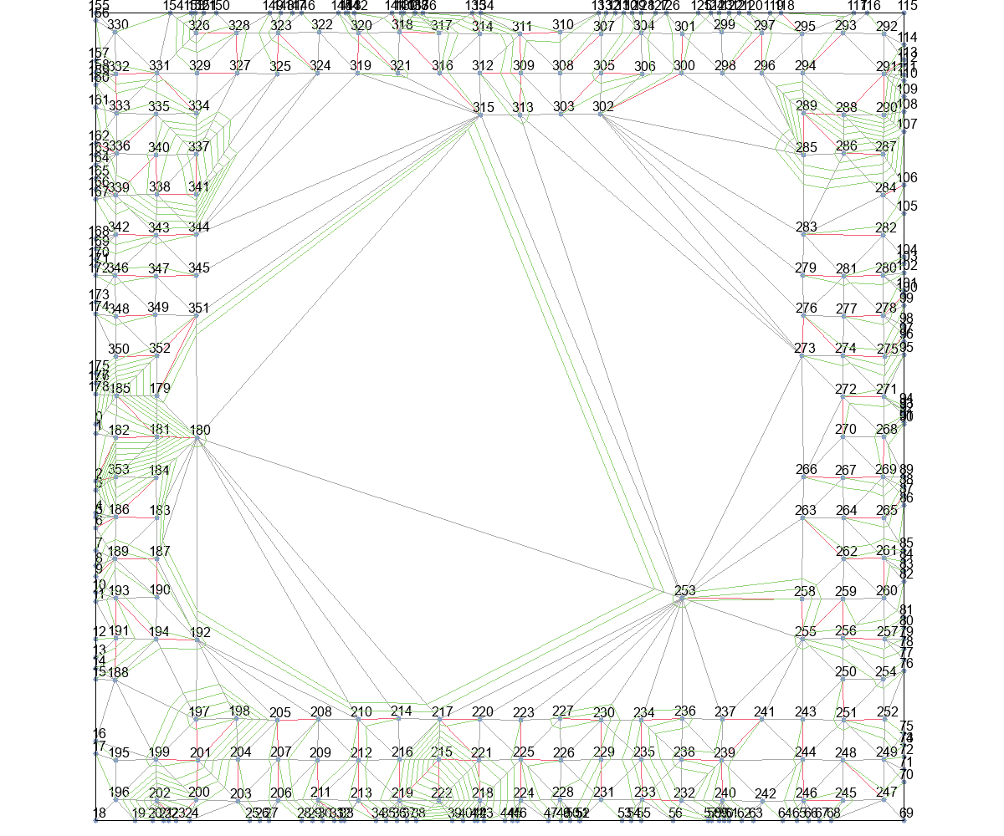
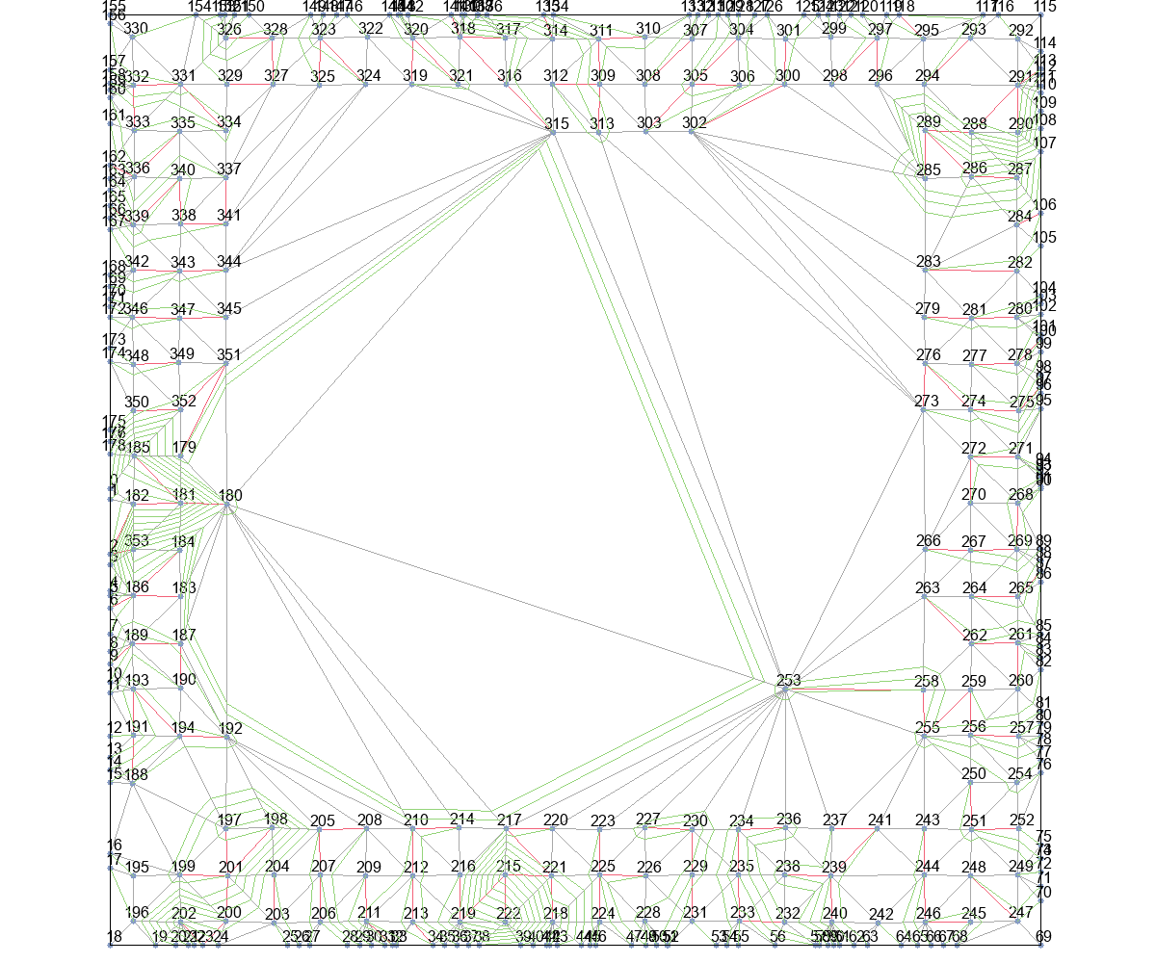
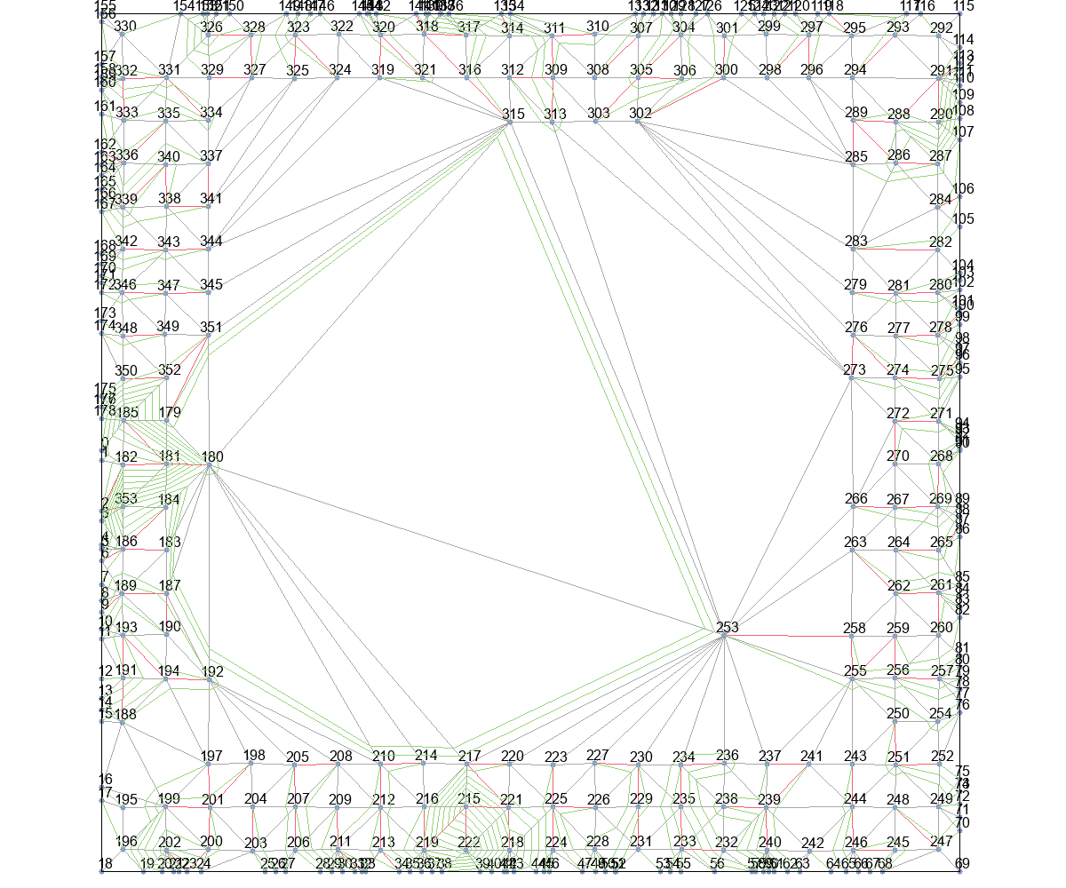
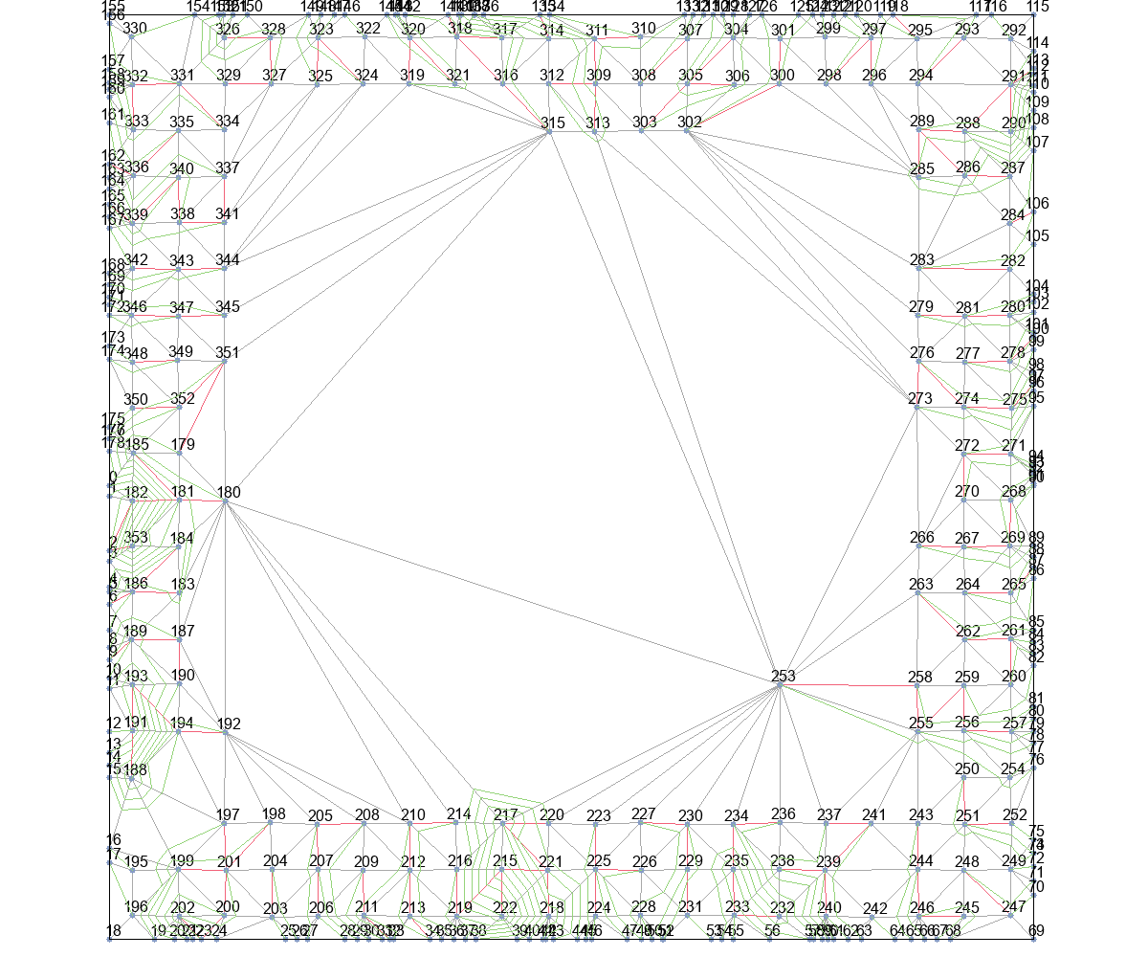
 | Wire Length (unit) |  |  |  |  | Time (second)
 | Basic | T_Escape1 | T_Escape2 | T_Escape3 | T_Escape4 | Basic | T_Escape1 | T_Escape2 | T_Escape3 | T_Escape4
Eud_dis | 168907.04209 | 35320.692931 | 34902.542747 | 17800.362715 | 12227.144124 | 18780.75 | 1848 | 1860 | 6712.25 | 15285.5
Astar_Eud_dis | 83375.939568 | 28681.458355 | 22948.383448 | 15820.745164 | 11853.183705 | 6055.25 | 1962.75 | 1910.75 | 6408.25 | 14052.25
MinLevel | 483751.69272 | 24570.80717 | 23928.930287 | 23693.424816 | 13287.214401 | 96750.5 | 1953.25 | 1875 | 10902.75 | 25502.25
delta_t | 31477.147694 | 13328.442759 | 13060.134121 | 13060.134121 | 11908.367365 | 1261.25 | 892.5 | 934.5 | 1427.75 | 1656.75
delta_t_from_r | 24386.143906 | 16899.738826 | 16141.017608 | 14525.619966 | 11981.259666 | 1128.25 | 1098.75 | 1193 | 1702.75 | 2558.5

 | Wire Length (normalized)
 | Basic | T_Escape1 | T_Escape2 | T_Escape3 | T_Escape4
Eud_dis | 1
Astar_Eud_dis
MinLevel
delta_t
delta_t_from_r

Eud_dis+Basic |  |  | Eud_dis+T_Escape1 |  |  | Eud_dis+T_Escape2 |  |  | Eud_dis+T_Escape3 |  | Eud_dis+T_Escape4
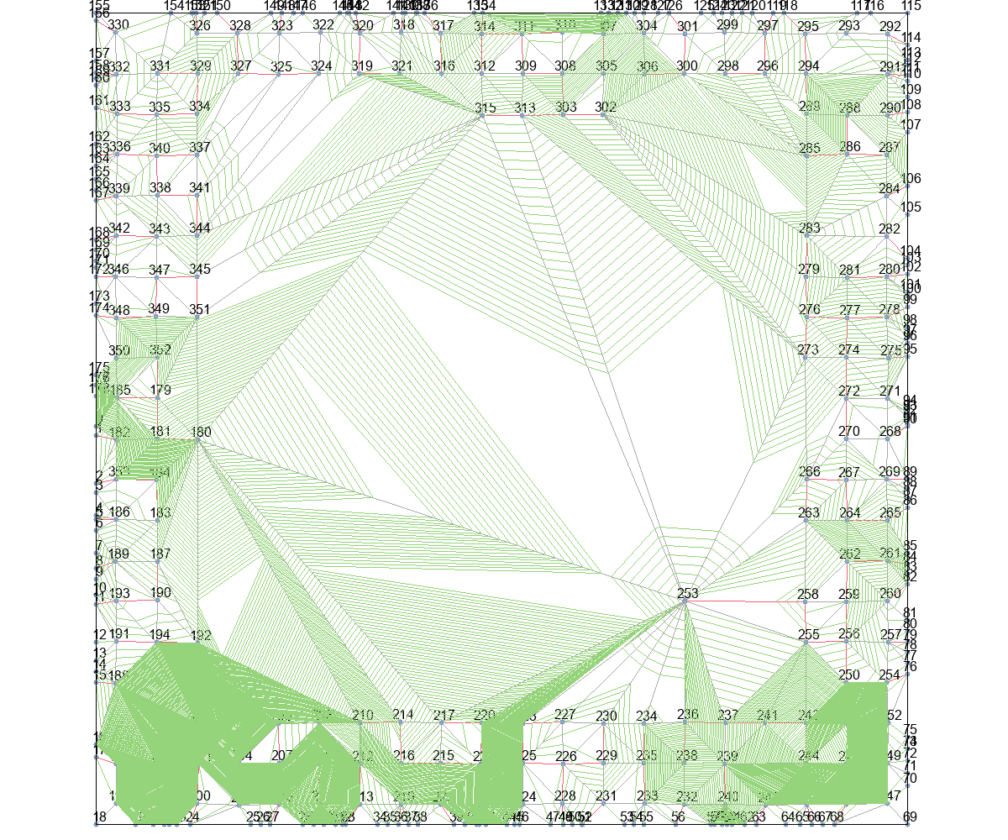
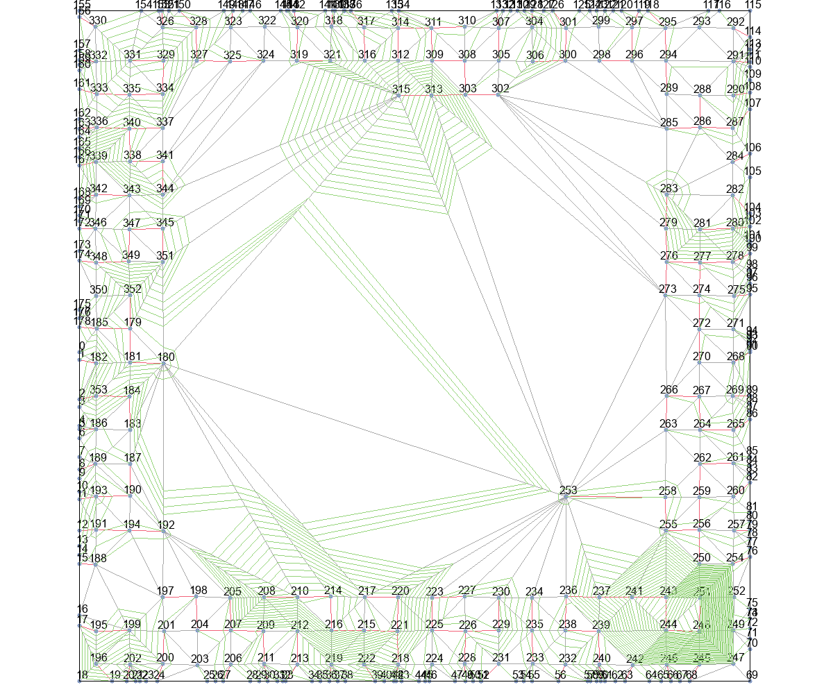
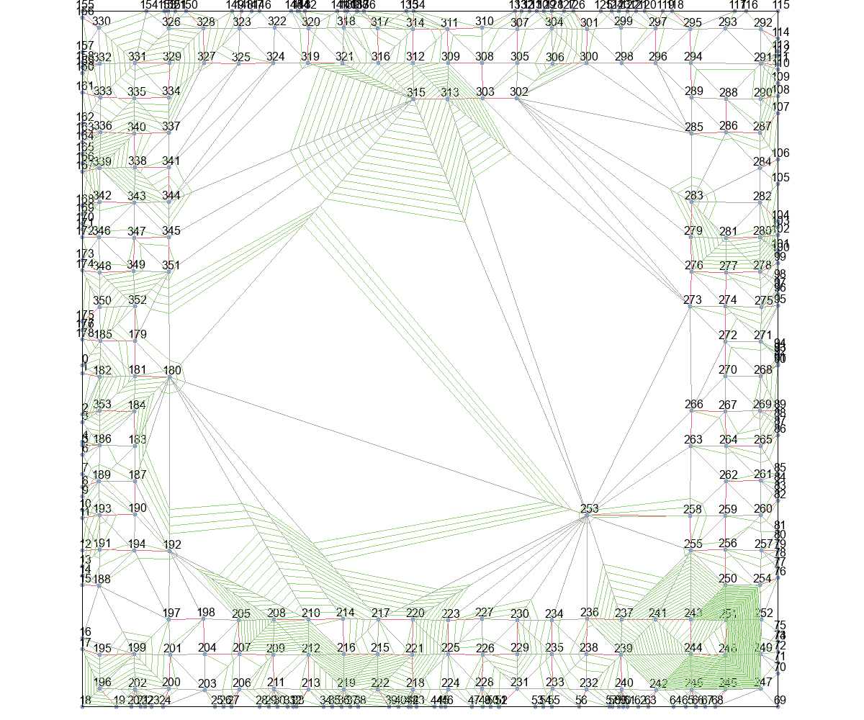
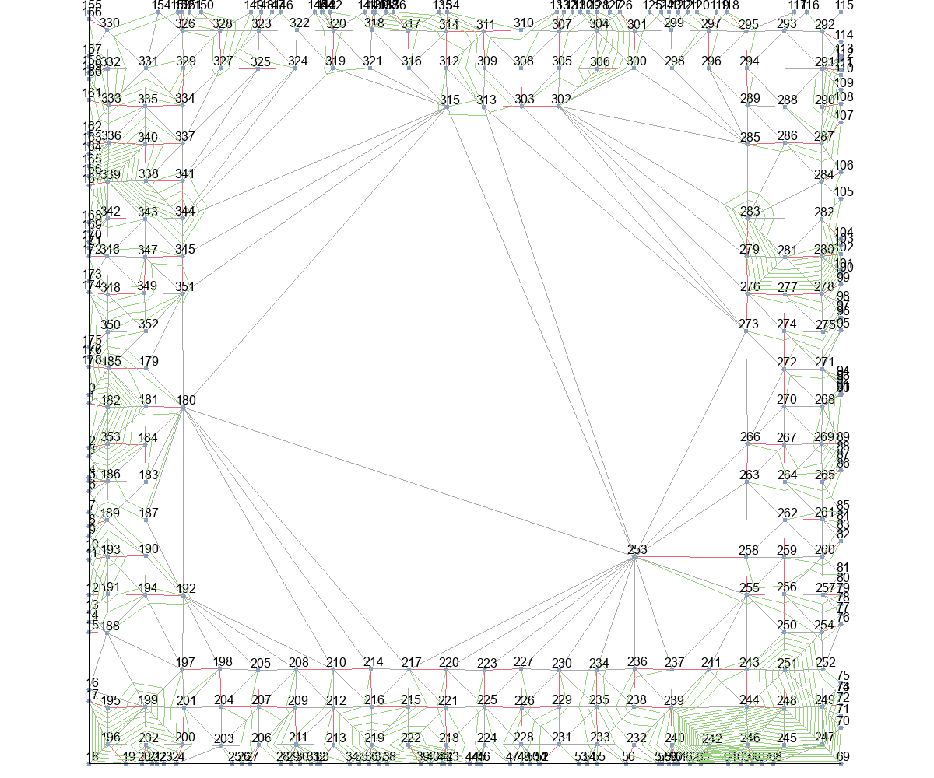
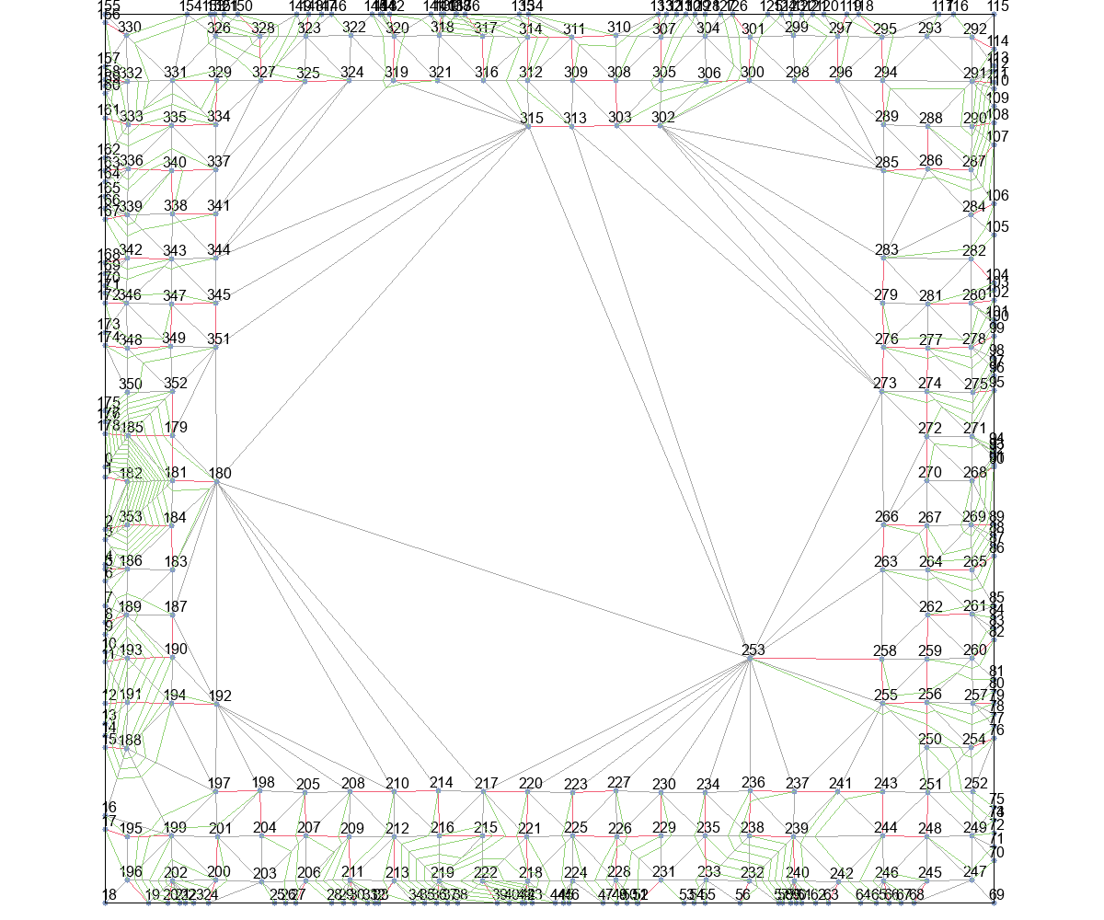

Astar_Eud_dis+Basic |  |  | Astar_Eud_dis+T_Escape1 |  |  | Astar_Eud_dis+T_Escape2 |  |  | Astar_Eud_dis+T_Escape3 |  | Astar_Eud_dis+T_Escape4
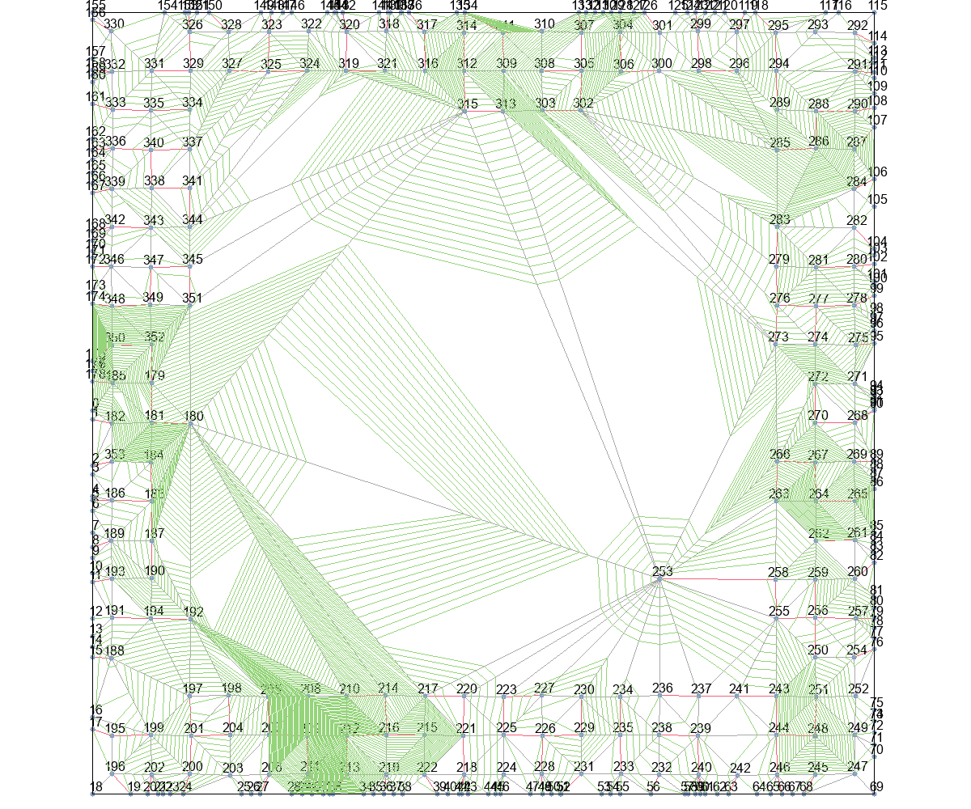
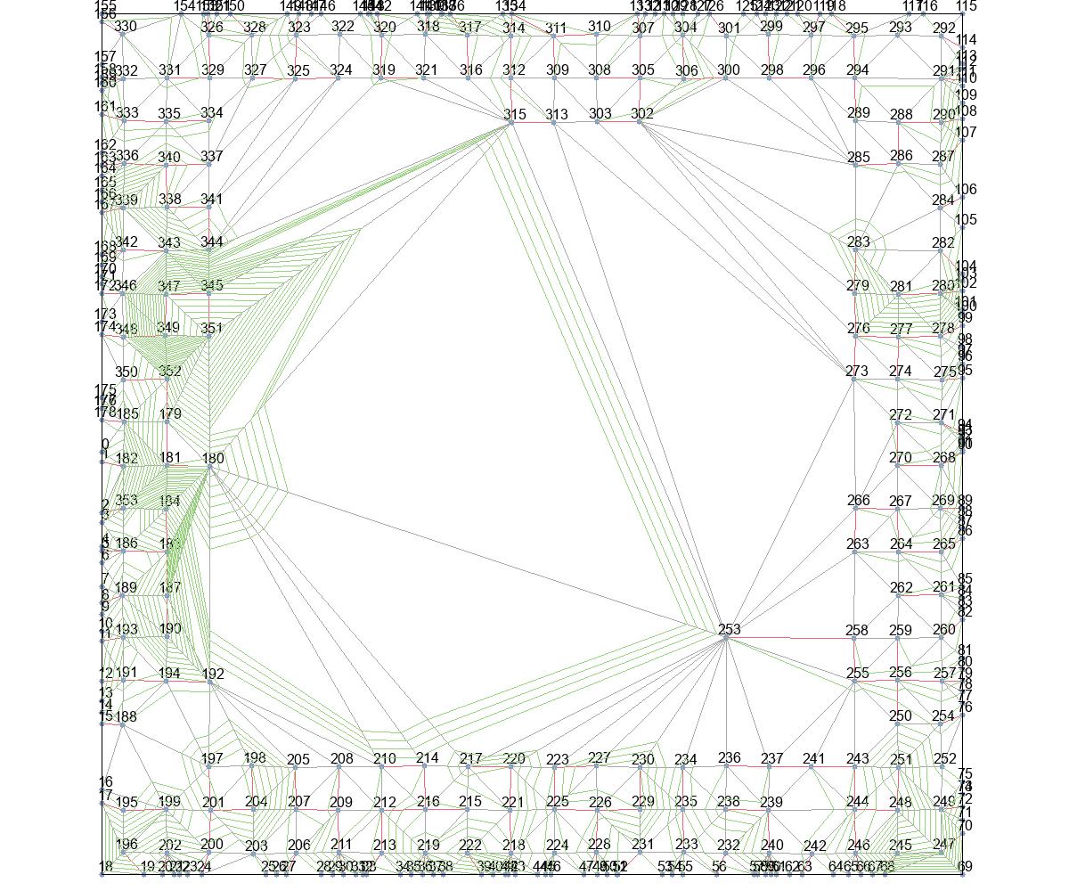
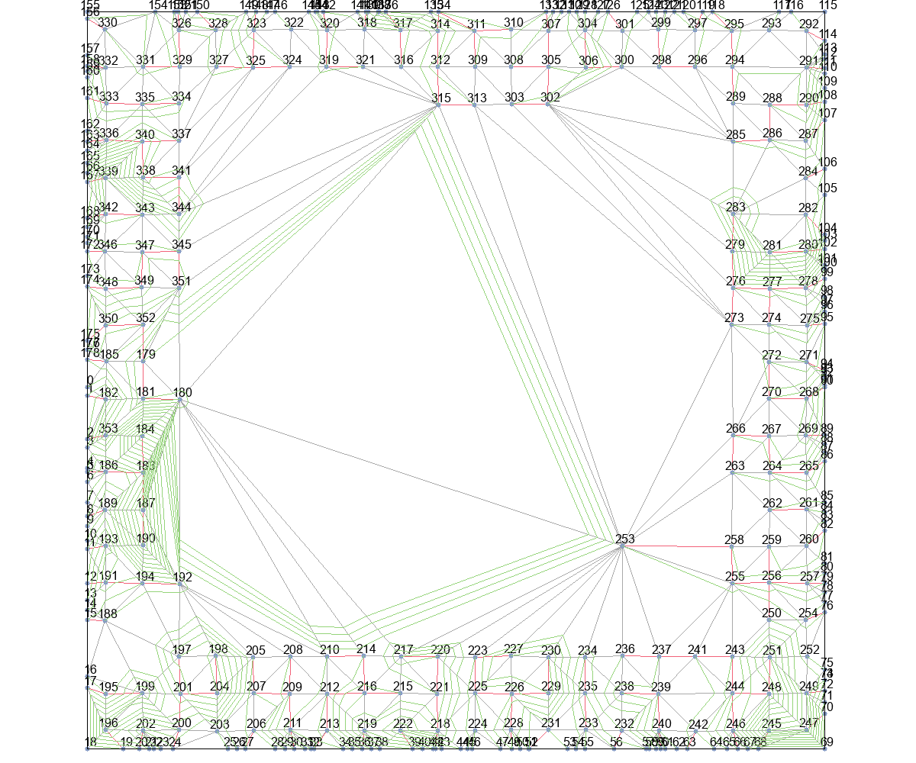
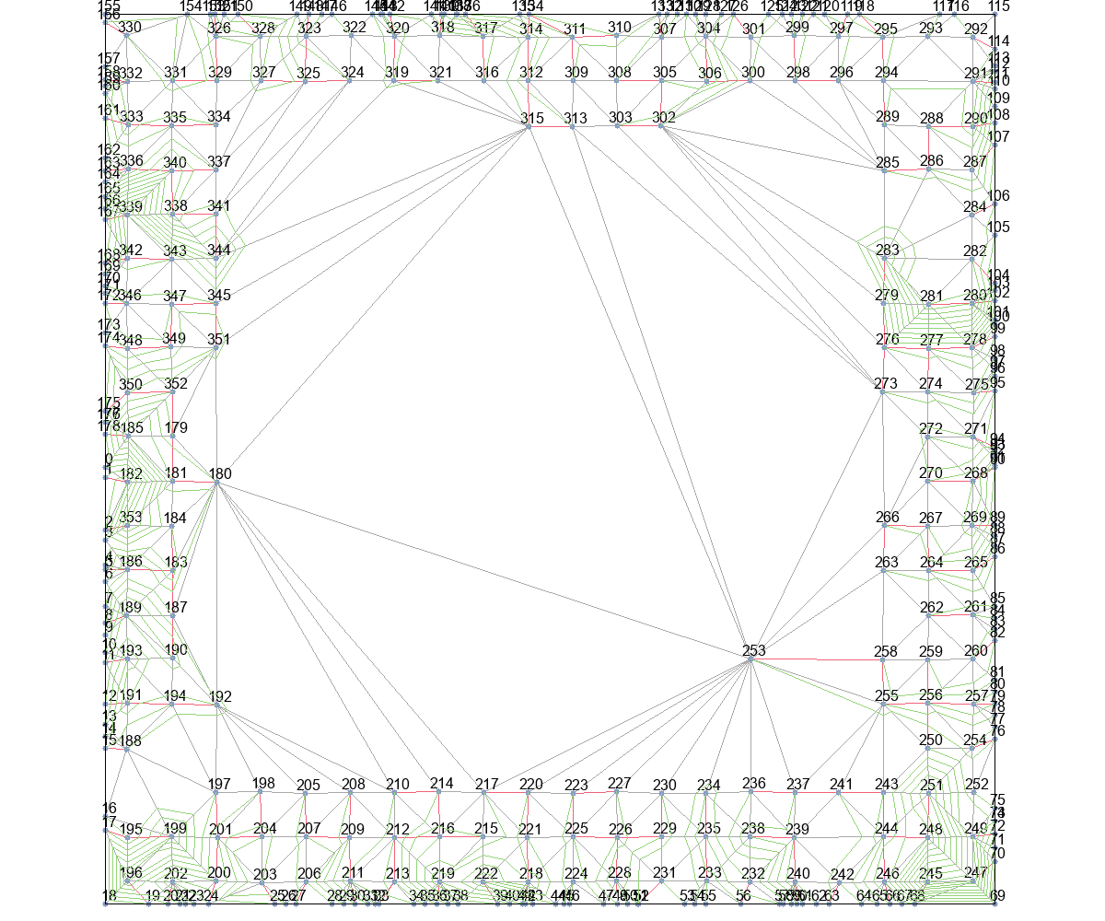
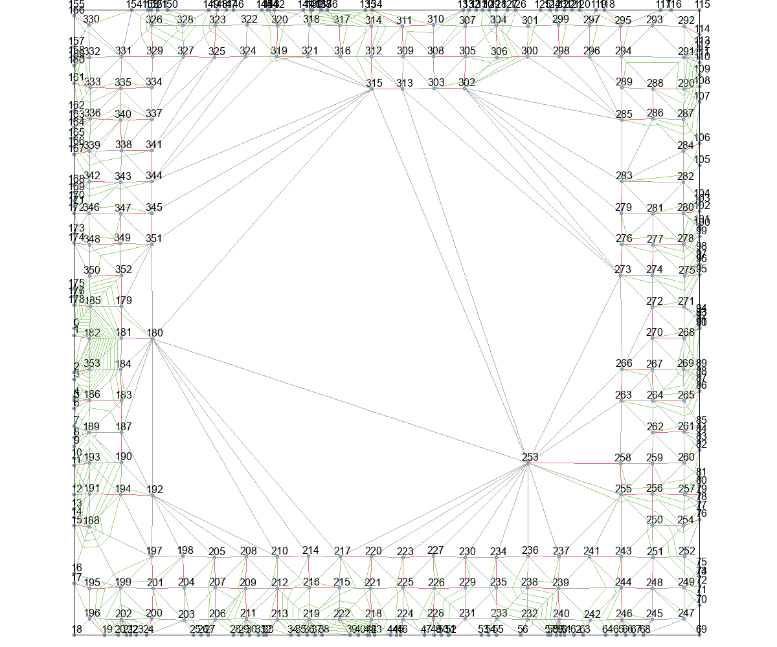

MinLevel+Basic |  |  | MinLevel+T_Escape1 |  |  | MinLevel+T_Escape2 |  |  | MinLevel+T_Escape3 |  | MinLevel+T_Escape4
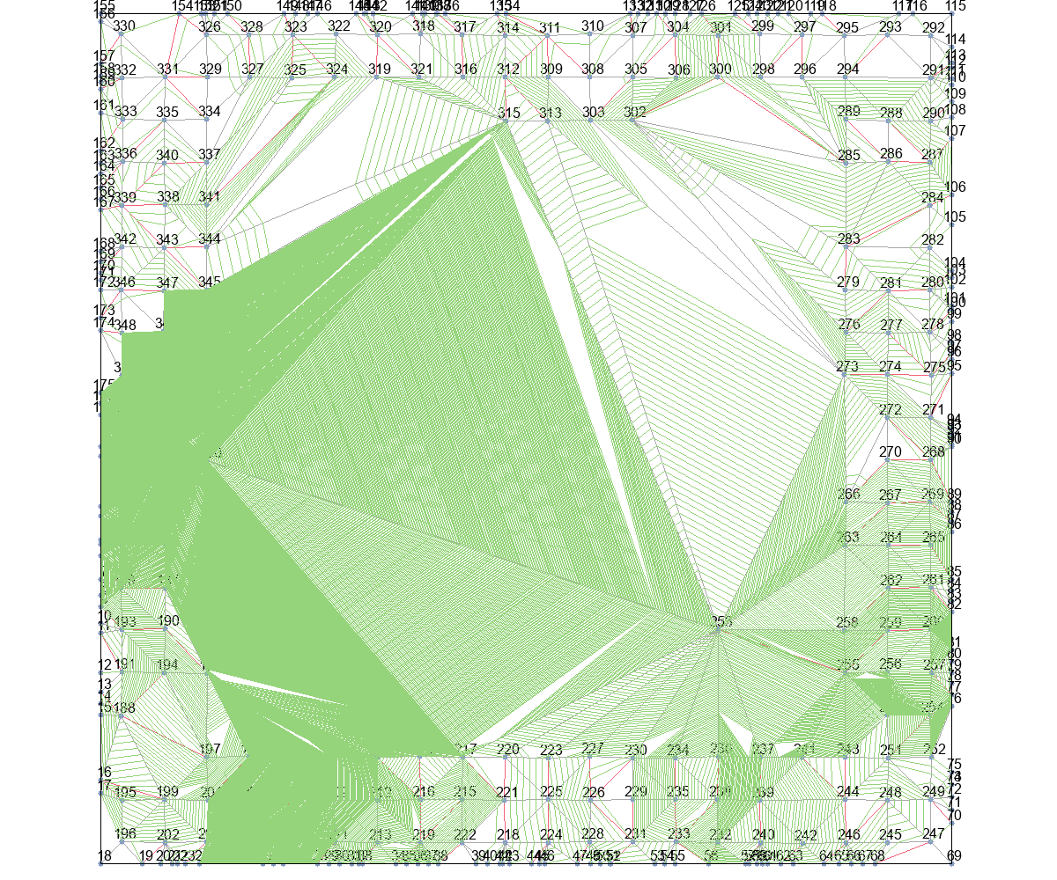
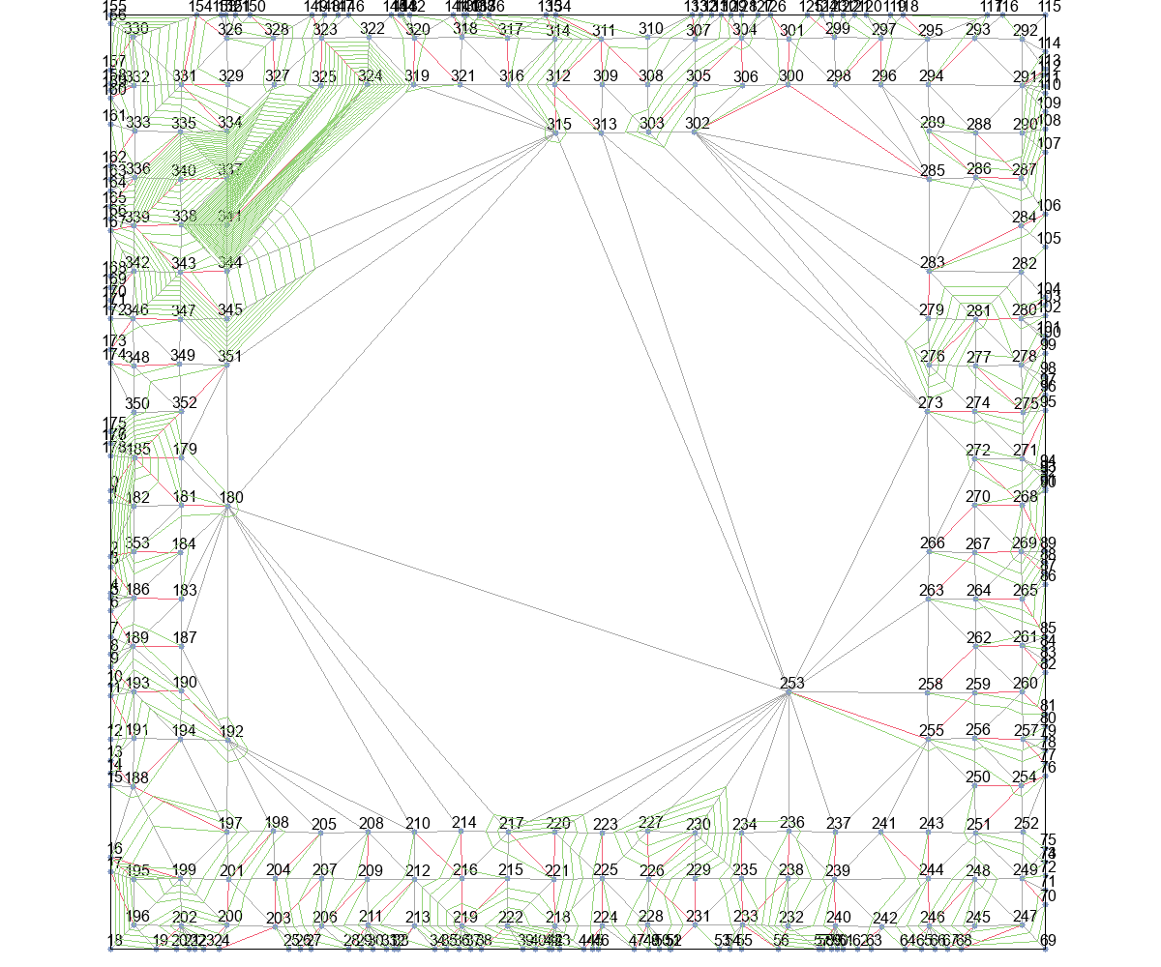
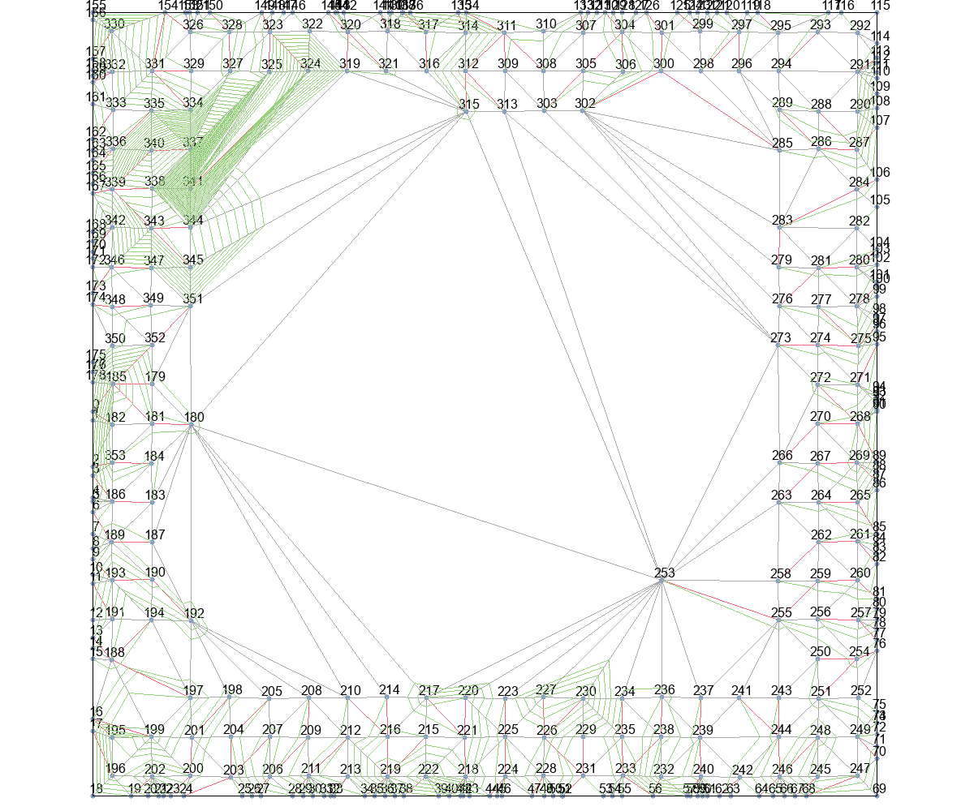
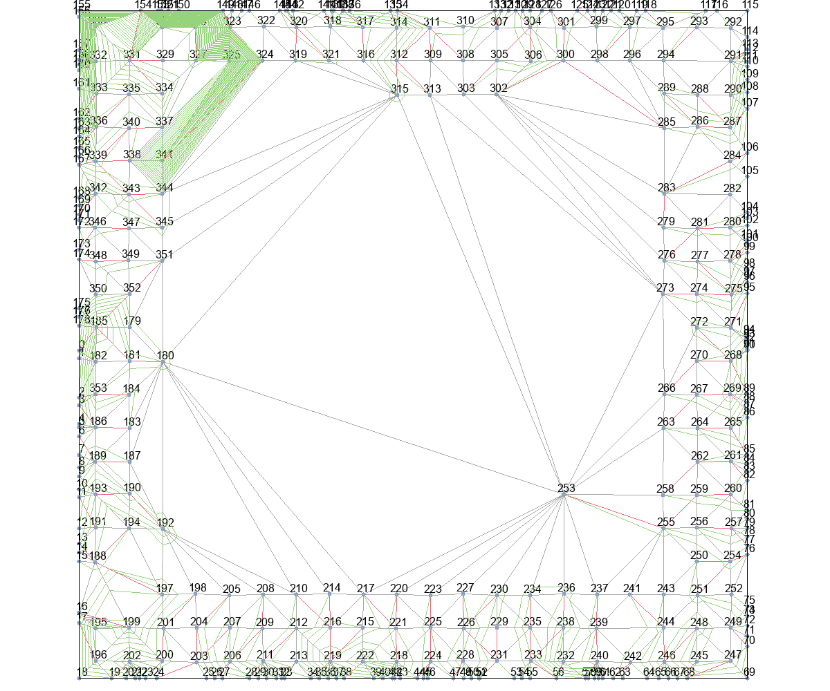
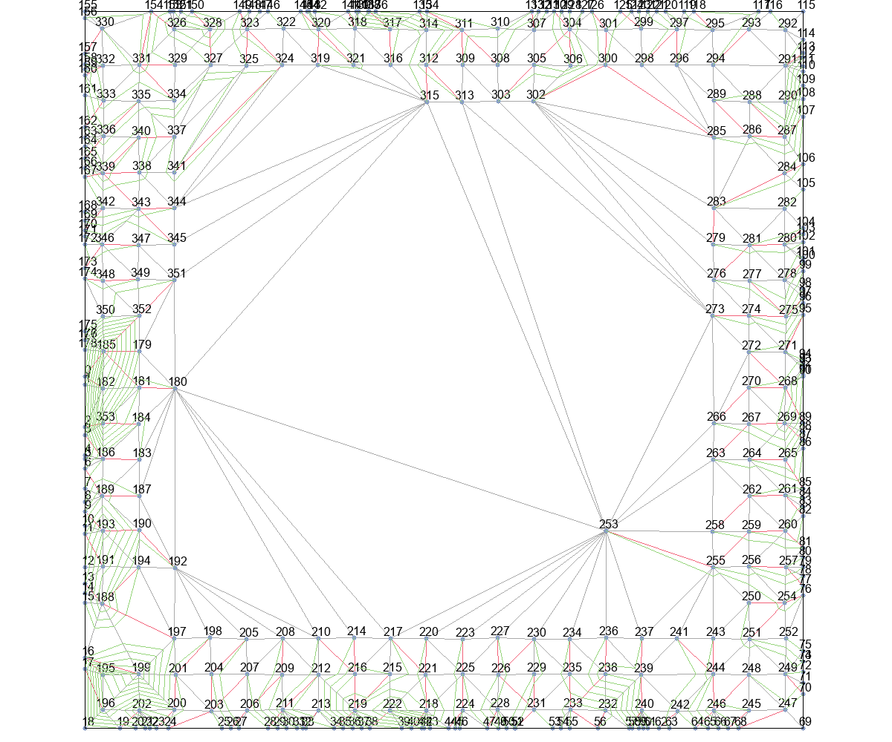

delta_t+Basic |  |  | delta_t+T_Escape1 |  |  | delta_t+T_Escape2 |  |  | delta_t+T_Escape3 |  | delta_t+T_Escape4
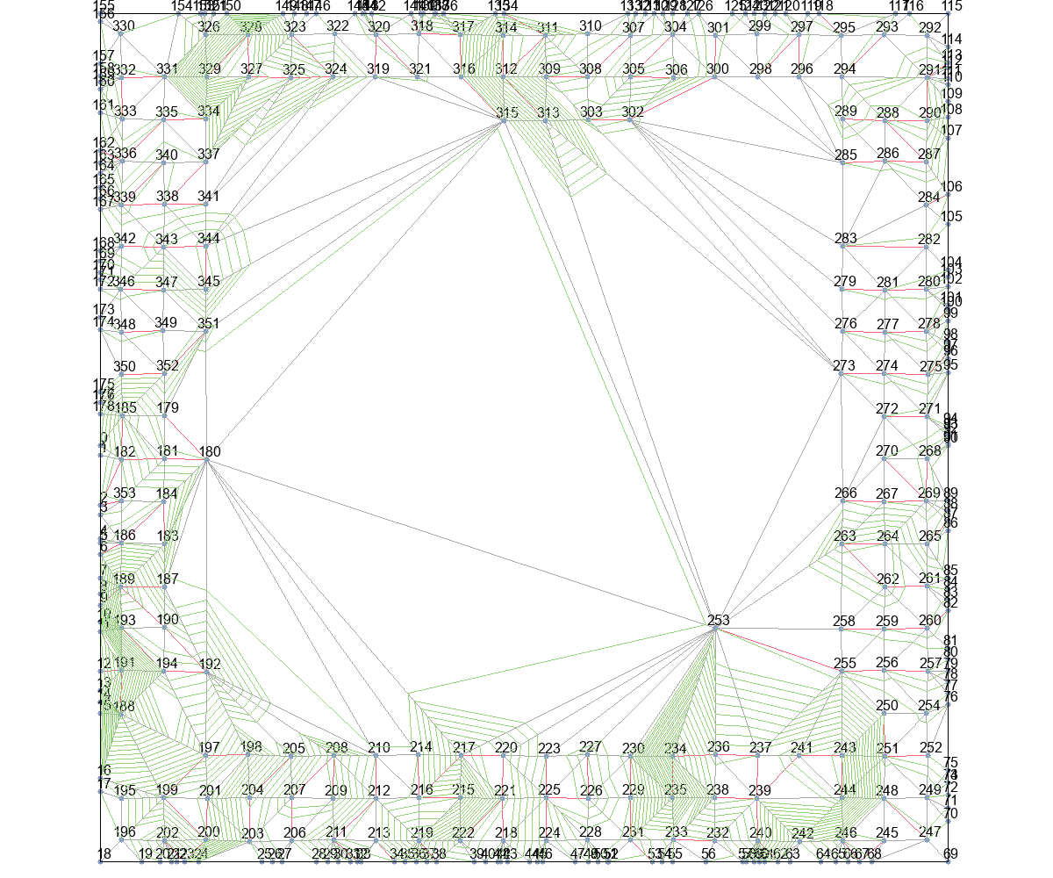
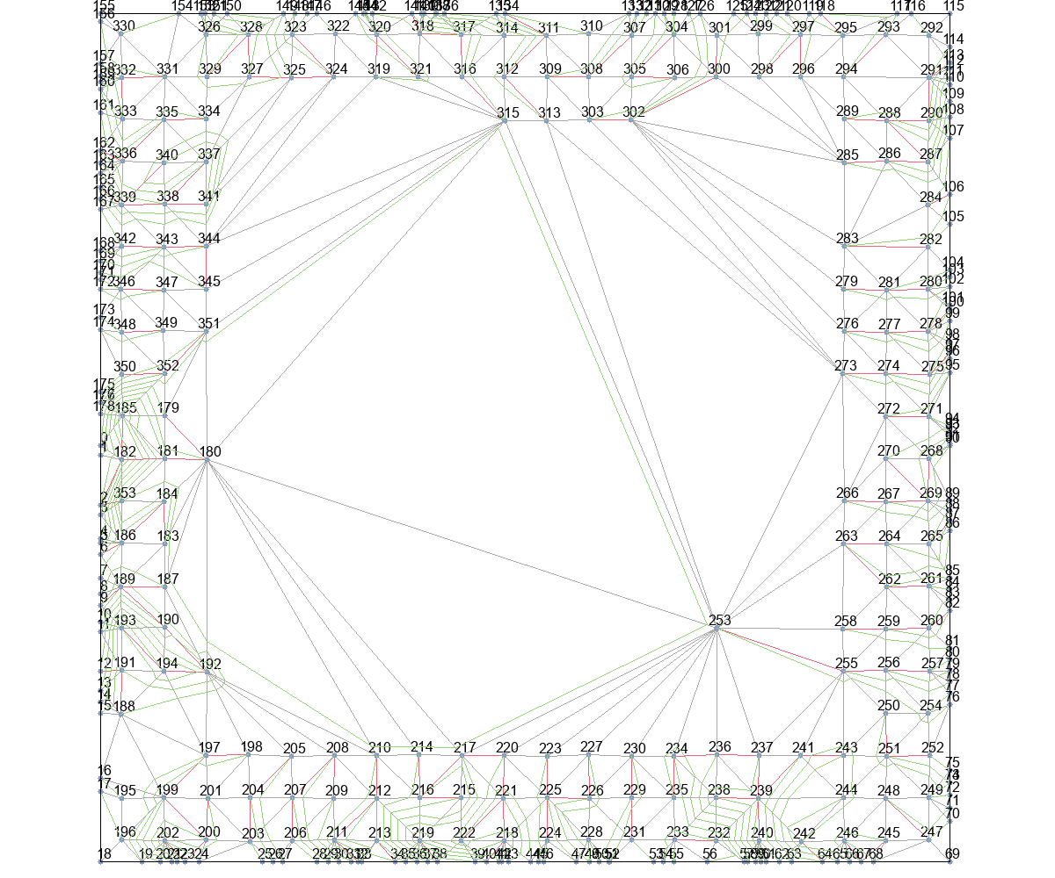
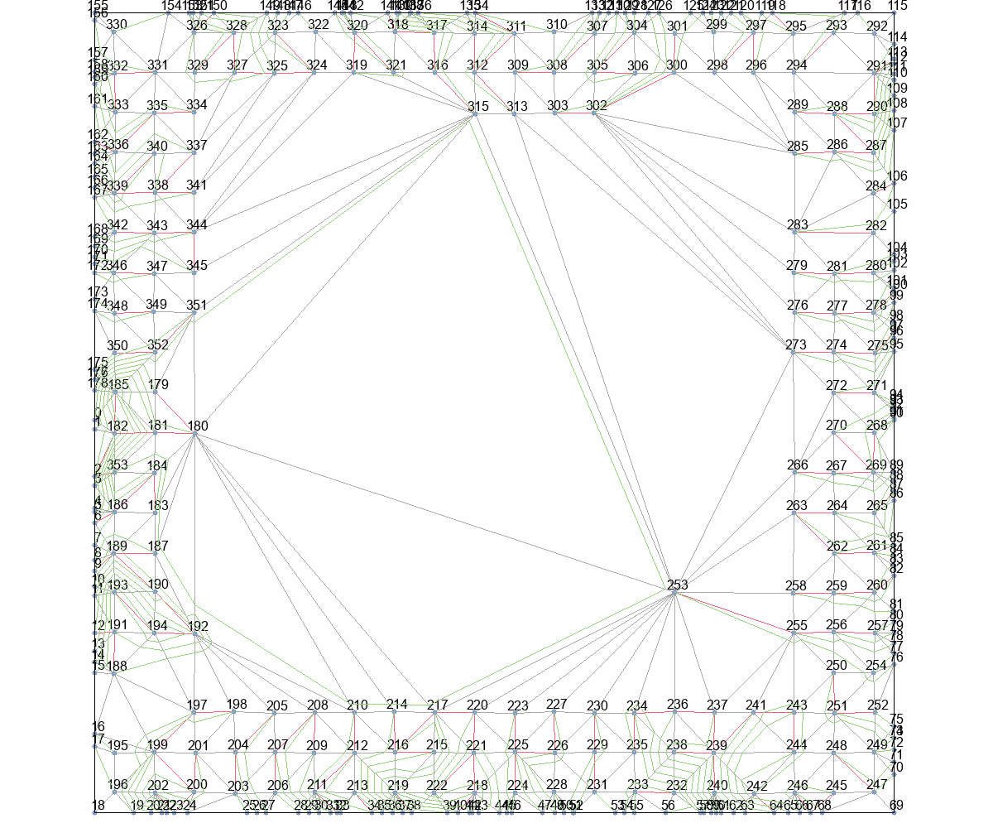
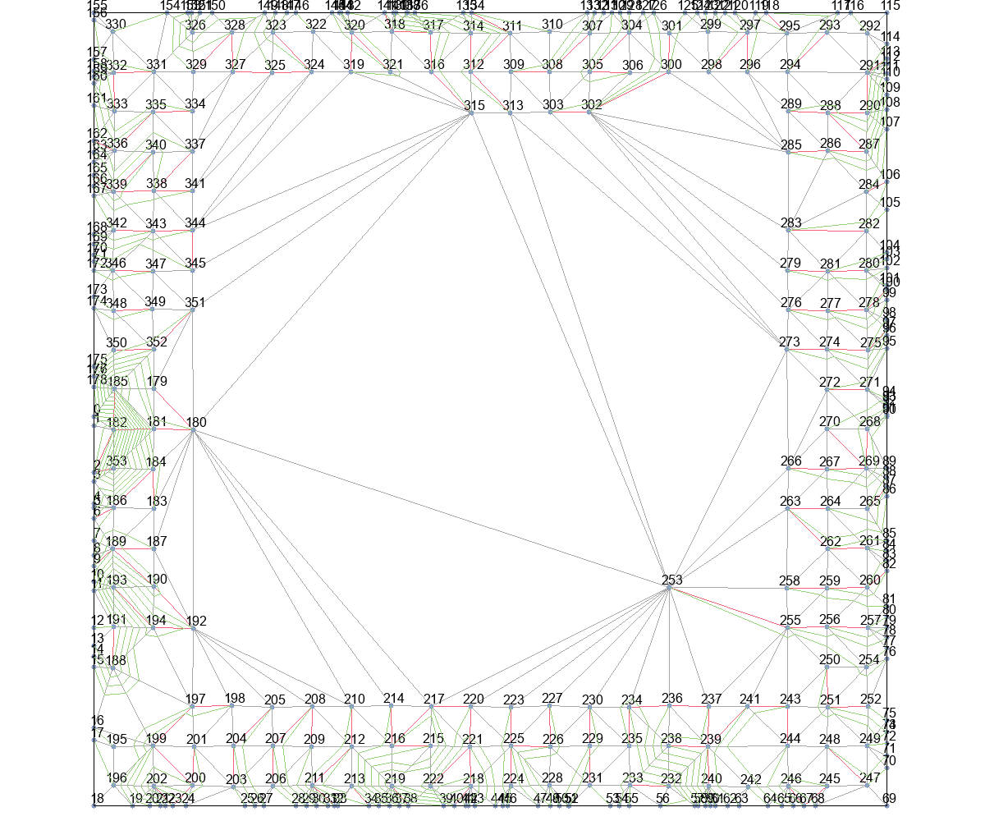

delta_t_from_r+Basic |  |  | delta_t_from_r+T_Escape1 |  |  | delta_t_from_r+T_Escape2 |  |  | delta_t_from_r+T_Escape3 |  | delta_t_from_r+T_Escape4

